Foglio1
TROOP WINTER BOOTS
Intern.-Nr. | Art.-Nr./EAN | descrizione | 36 | 37 | 38 | 39 | 40 | 41 | 42 | PIECES
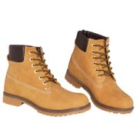 | 10013226 | MZ005 Troop Winter Boots Modello Z011 Uomo, mais |  |  |  |  |  |  | 1 | 1
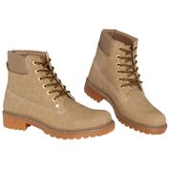 |  | MZ005 Troop stivali invernali da uomo, Z013 da donna, taupe | 19 | 46 | 52 |  |  |  |  | 117
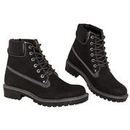 |  | MZ005 Troop stivali invernali da uomo, Z013 da donna, nere | 14 | 36 | 11 |  |  |  |  | 61
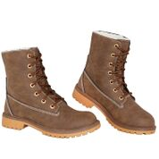 | 10013227 | MZ006 - Troop winter boots donna - Modello: Z017 donna dark brown | 11 |  |  |  |  |  |  | 11
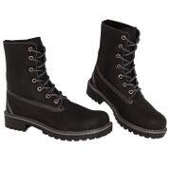 |  | MZ006 - Troop winter boots donna - Modello: Z017 donna nere | 1 |  |  |  |  |  |  | 1
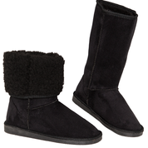 | 10013229 | MZ008 - Kunstfellstiefel Boots Damen - Modell: Z020 Damen schwarz | 50 | 94 | 111 | 103 | 44 | 4 |  | 406
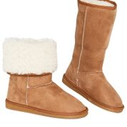 |  | MZ008 -Pelliccia sintetica Boots Ladies - Modello: Z021 donna cognac | 52 | 103 | 154 | 132 | 86 | 18 |  | 545
 |  |  |  |  |  |  |  |  |  | 1142

